Screenshot
Lampirkan Screenshot Error Beserta Process ID / UID Jika Ada Error

No | Use Case | Screenshot Error | Process ID / UID
1 | Compress PDF dengan file selain PDF (docx, xlsx atau lainnya) dan di rename menjadi pdf | 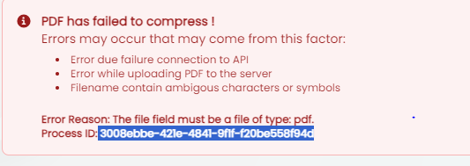 | 3008ebbe-421e-4841-9f1f-f20be558f94d

2 | Compress PDF dengan file size di bawah 25 MB |  | ff048d23-c12e-4a74-b741-0881794b9412

3 | Convert document to pdf dengan file selain document (rename file menjadi pdf atau file extensi lainnya kecuali docx, xlsx dan pptx) | 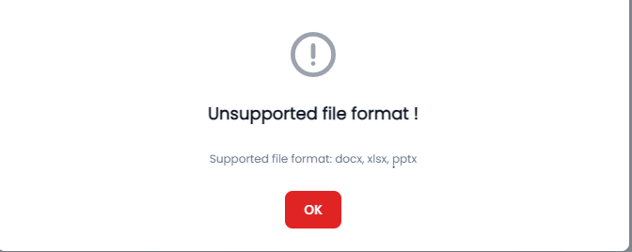

4 | Convert pdf dengan file selain document (rename file menjadi pdf atau file extensi lainnya kecuali docx, xlsx dan pptx) | 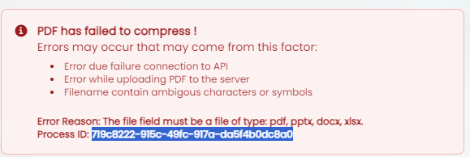 | 719c8222-915c-49fc-917a-da5f4b0dc8a0

5 | Split PDF dengan file selain document (rename file menjadi pdf atau file extensi lainnya kecuali docx, xlsx dan pptx) |  | 2be30023-f6af-4627-8967-a05e0a7b34ff

6 | Split PDF dengan menggunakan split pages, dimana first page nya lebih dari total halaman PDF (Untuk last page = first page + 1) |  | 2e7a86ba-4a36-45eb-8549-7b27dc246524

7 | Split PDF dengan menggunakan split pages, dimana last page nya lebih dari total halaman PDF (Untuk first page = last page - 1) |  | 18e129bb-98fb-4a1b-87a2-6534c9a6644e

8 | Split PDF dengan menggunakan split pages, dimana first page nya lebih dari last page |  | b5c77d58-2784-4571-965e-295b82da3111
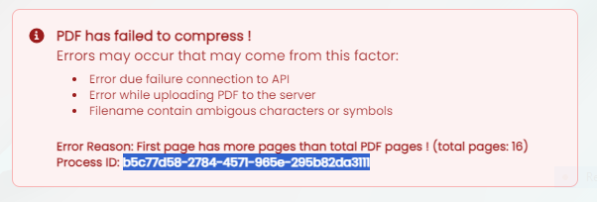

9 | Split PDF dengan menggunakan custom pages, dimana urutan angka pertama di mulai dari halaman terakhir + 1 dari PDF (ex: Jika total halaman PDF adalah 12, maka urutan di mulai dari halaman 13,14 - 15) |  | 8242d3bc-9d6d-4722-a410-eb75bc64c855

10 | Watermark PDF dengan file selain document (rename file menjadi pdf atau file extensi lainnya kecuali docx, xlsx dan pptx) |  | 80110199-c935-4524-8e63-1cd6b28f59dd

11

